Inicio
REPUBLICA DOMINICANA
DIRECCION NACIONAL DE CONTROL DE DROGAS
-D.N.C.D.-

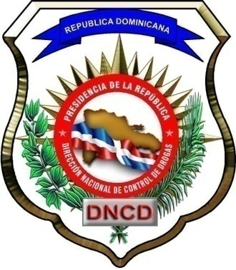

INFORME ESTADISTICO DEL
AÑO 2019

 | 03/01/2020

